Matriz RT
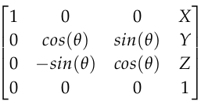
 |  |  |  |  | Grados (°) | Radianes (rad)
 |  |  |  | Theta (q) | 41 | 0.71558499332

 |  |  |  | X (mm) | Y (mm) | Z (mm)
 |  |  |  | 0 | 0 | 390

Matriz R*T
1 | 0 | 0 | 0
0 | 0.75470958022 | 0.65605902899 | 0
0 | -0.65605902899 | 0.75470958022 | 390
0 | 0 | 0 | 1

Matriz R
1 | 0 | 0
0 | 0.75470958022 | 0.65605902899
0 | -0.65605902899 | 0.75470958022

